Orientações Preenchimento
ORIENTAÇÕES PARA PREENCHIMENTO DA PLANILHA OFERTA DO EDITAL Nº 003/2018 - DIAGNÓSTICO EM ENDOSCOPIA

1º PASSO: | Abra a Aba "Oferta Total Diagn. Endoscopia"

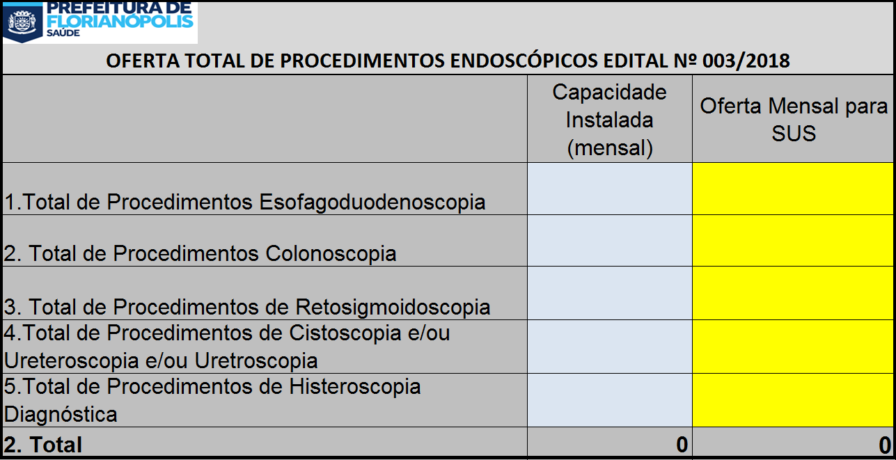

2º PASSO: | No campo azul Insira a quantidade de procedimento que o Serviço possui de capacidade instalada

3º PASSO: | No campo amarelo, insira a quantidade Total de Procedimentos de Endoscopia que será ofertado ao SUS

4º PASSO: | A planilha automaticamente fará os preenchimentos dos quantitativos contidos na outra abas da planilha.

5º PASSO: | IMPRIMIR as planilhas "Oferta Total Diagn. Endoscopia", "Oferta Proc. Diagn. Endoscopia"

6º PASSO: | ANEXAR AS PLANILHAS DO 5º PASSO AO OFÍCIO DA OFERTA DE PROCEDIMENTOS

